Blad2
Elementen | EAGEA | Gesprek Roel | Type | Opmerking
Bron | x | x
Doel | x | x | Een DOEL is een formulering van een gewenste ONTWIKKELINGSFASE van de ENTERPRISE om de VISIE te bereiken.
Enterprise | x | x
Kandidaat Perspectief | x | x | Een kandidaat perspectief is een perspectief in wording. De status heeft "nog te bepalen" ENUM. Hij is definitef als er een PERSPECTIEF EIGENAAR is vastgesteld en als deze nodig is voor het ENTERPRISEVRAAGSTUK.
Kernbegrip | x | x | Een kernbegrip is een INVALSHOEK van waaruit men een PERSPECTIEF wil beschouwen en waarop men wenst te sturen.
Kernmodel | x | x | Een kernmodel is een representatie van één of meerdere PERSPECTIEVEN, gebaseerd op en in overeenstemming met de RICHTINGGEVENDE UITSPRAKEN van de overeenkomstige PERSPECTIEVEN.
Kernwaarde | x | x | Een kernwaarde van een ENTERPRISE schrijft het gewenste gedrag, karakter en cultuur voor en is voorwaardelijk om succesvol te zijn binnen de geformuleerde VISIE.
Missie | x | x | Een MISSIE is een korte typisch één zin verklaring, die het fundamentele DOEL van de ENTERPRISE definieert dat duurzaam wordt nagestreefd maar nooit wordt bereikt.
Opdracht | x | x
Perspectief | x | x | Een perspectief is een invalshoek van waaruit men de ENTERPRISE wil beschouwen en waarop men wenst te sturen.
Principe | x | x | Een principe is een RICHTINGGEVENDE UITSPRAAK met een langdurig effect in het vormgeven van de VISIE zodat deze kan worden gerealiseerd.
Relevante Relatie | x | x | Een relevante relatie is een beschrijving van het verband tussen RICHTINGGEVENDE UITSPRAKEN van verschillende PERSPECTIEVEN.
Richtinggevende uitspraak | x | x | Een richtinggevende uitspraak is een binnen een ENTERPRISE uitgesproken en verstgelegd STATEMENT dat richting geeft aan gewenst gedrag.
Scope | x
Stakeholder | x
Strategie | x | x | Een STRATEGIE van een ENTERPRISE vormt een uitgebreid MASTERPLAN waarin staat hoe de ENTERPRISE haar DOELEN zal bereiken.
Visie | x | x | Een VISIE is een beknopte verklaring die de MISSIE operationaliseert, is extern en marktgericht en moet, bij voorkeur in aspirationele termen, uitdrukken hoe de ENTERPRISE door de WERELD wil worden waargenomen.
Afdeling |  | x | Dit is een TYPE van ENTERPRISE? Het is niet hetzelfde als een PERSPECTIEF.
Afkorting |  | x
Beleidsuitspraak | x | x | Een beleidsuitspraak is een RICHTINGGEVENDE UITSPRAAK die een intentie van de ENTERPRISE uitdrukt.
Clusters |  | x
Doelgroep Bron Document |  | x
Doelstelling |  | x | Een doelstelling is een RICHTINGGEVENDE UITSPRAAK die een gewenste staat van de ENTERPRISE uitdrukt in te bereiken concrete RESULTATEN.
Elementen op Uispraken op zingevingsniveau |  | x
Type Element (Gedrag) |  | x | Enum | Zingeving Vormgeving
Enterprisevraagstuk |  | x | Een enterprisevraagstuk is een PROBLEEM, KNELPUNT, UITDAGING of vermeende OPLOSSING, die wordt beschouwd en beheerst vanuit de samenhang van verschillende PERSPECTIEVEN.
Gesprekspartners |  | x | Dit is een ROL die een STAKEHOLDER speelt?
Soort aspect (Veranderinitiatief) |  | x | Enum | Oorzaak | Implicatie | Risico
Rationale |  | x | Heeft een relatie met OPDRACHT. Wat is de RATIONALE die hoort bij de OPDRACHT
Impact |  | x | Dit heeft een relatie met OPDRACHT. Wat is de IMPACT die verwacht wordt bij de OPDRACHT
Initieerende RGU |  | x
Leeftijd Brondocument |  | x
Ondersteunende RGU |  | x
Oorzaak |  | x
Opdrachtgever |  | x | Dit is een ROL die een STAKEHOLDER speelt?
Oplossingscontour |  | x | Een oplossingscontour is een integrale en samenhangende verzameling van VERANDERINITIATIEVEN die gezamenlijk de OPLOSSING van een ENTERPRISEVRAAGSTUK omlijnt en daarmee de OPLOSSINGSRUIMTE bepaalt.
Perspectiefeigenaar |  | x | Dit een ROL die een STAKEHOLDER speelt?
Portfoliomanagement |  | x
Rapportages |  | x
Recursieniveau |  | x
Risico |  | x
Scope |  | x | Scope is in relatie met de OPDRACHT
Stelling (STATEMENT) |  | x
Tijdskader |  | x | Tijdskaders is in raltie met de OPDRACHT (Wanneer speelde dit?)
Uitspraken op het niveau van Vormgeving |  | x
Validatie RGU |  | x
Enterprisevraagstuk |  | x
Belang RGU |  | x | Enum | Hoog | Midden | Laag
BronMetadata |  | x | Meta | Bestandsnaam | Bruikbaarheid | Doelgroep | Jaar publicatie | Naam | Opsteller | Status | Titel | Type
BronType |  | x | Enum | Document | Interview | Video
Bruikbaarheid Documentatie |  | x | Enum | Bruikbaar | Niet relevant | Te abstract | Te gedetailleerd | Verouderd
Jaar begin max |  | x | Constraint
Jaar eind max |  | x | Constraint
Status Brondocument |  | x | Enum | Analyse gereed | Nog te analyseren | Ter discussie | Wordt geanalyseerd
Validatie |  | x | Enum | Ja | Nee
Veranderinitiatief |  | x | Een veranderinitiatief is een verzameling van voorgenomen ACTIVITEITEN, bedoeld om een VERANDERING in gang te zetten die bijdraagt aan het oplossen van een ENTERPRISEVRAAGSTUK.

Producten
Relevante relaties tussen Perspectieven, Kernbegrippen, etc
Integrale oplossingscontour
Strategie-impact
Ontwikkeling |  |  | Een ontwikkeling is een VERZAMELING geplande ACTIVITEITEN die nodig is om een VOLWASSENHEIDSNIVEAU dat benodigd is om één of meerdere DOELSTELLINGEN te bereiken.

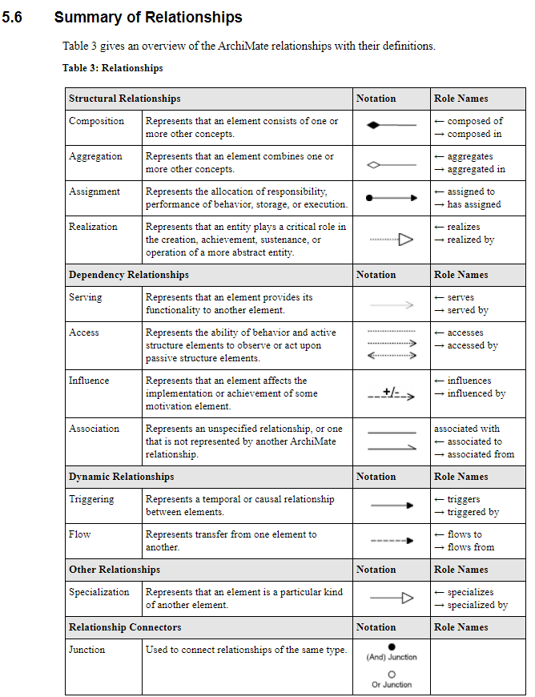
Relaties (blz 177 nieuwste boek)
Doel |  |  | Een doel is een AGGREGATIE van VISIE.
 |  |  | Een doel REALISEERT een VISIE.
Kernwaarde |  |  | Een kernwaarde is een AGGREGATIE van VISIE en is het hoogst geldende PRINCIPE van de ENTERPRISE.
Missie |  |  | Een missie is het hoogste element.
Strategie |  |  | Een strategie is een AGGREGATIE van DOEL.
 |  |  | Een strategie REALISEERT DOELEN.
Visie |  |  | Een visie is een AGGREGATIE van MISSIE.
 |  |  | Een visie SPECIALISEERT MISSIE.
Beleidsuitspraak |  |  | Een beleidsuitspraak is een SPECIALISATIE van RICHTINGGEVENDE UITSPRAAK.
Doelstelling |  |  | Een doelstelling is een SPECIALISATIE van RICHTINGGEVENDE UITSPRAAK.
Kernbegrip |  |  | Een kernbegrip is een AGGREGATIE van PERSPECTIEF.
Kernmodel |  |  | Een kernmodel is een AGGREGATIE van PERSPECTIEF en RICHTINGGEVENDE UITSPRAAK.
Perspectief |  |  | Een perspectief is een …..
Principe |  |  | Een principe is een SPECIALISATIE van RICHTINGGEVENDE UITSPRAAK en een AGGREGATIE van VISIE.
Relevante relatie |  |  | Een relevante relatie is een AGGREGATIE van PERSPECTIEF en RICHTINGGEVENDE UITSPRAAK.
Richtinggevende uitspraak |  |  | Een richtinggevende uitspraak is een GENERALISATIE van PRINCIPE, DOELSTELLING en BELEIDSUITSPRAAK.
Enterprisevraagstuk |  |  | Een enterprisevraagstuk is een AGGREGATIE van PERSPECTIEF.
Veranderinitiatief |  |  | Een veranderinitiatief is een AGGREGATIE van ENTERPRISEVRAAGSTUK.
Oplossingscontour |  |  | Een oplossingscontour is een AGGREGATIE van VERANDERINITIATIEF en ENTERPRISEVRAAGSTUK.
Ontwikkeling |  |  | Een ontwikkeling is een AGGREGATIE van VERANDERINITIATIEF en DOELSTELLING.

AGGREGATIE |  |  | De aggregatierelatie geeft aan dat een element een of meer andere concepten combineert.
SPECIALISATIE |  |  | De specialisatierelatie geeft aan dat een element een bepaald soort van een ander element is.
GENERALISATIE |  |  | Een generalisatierelatie is een relatie waarin het ene modelelement (het kind) is gebaseerd op een ander modelelement (de ouder).
REALISATIE |  |  | De realisatie relatie geeft aan dat een entiteit een cruciale rol speelt bij het creëren, bereiken, onderhouden of exploiteren van een meer abstracte entiteit.
ASSOCIATIE |  |  | Een associatierelatie vertegenwoordigt een niet-gespecificeerde relatie, of een relatie die niet wordt vertegenwoordigd door een andere GEA-relatie.

Blad3
